memo
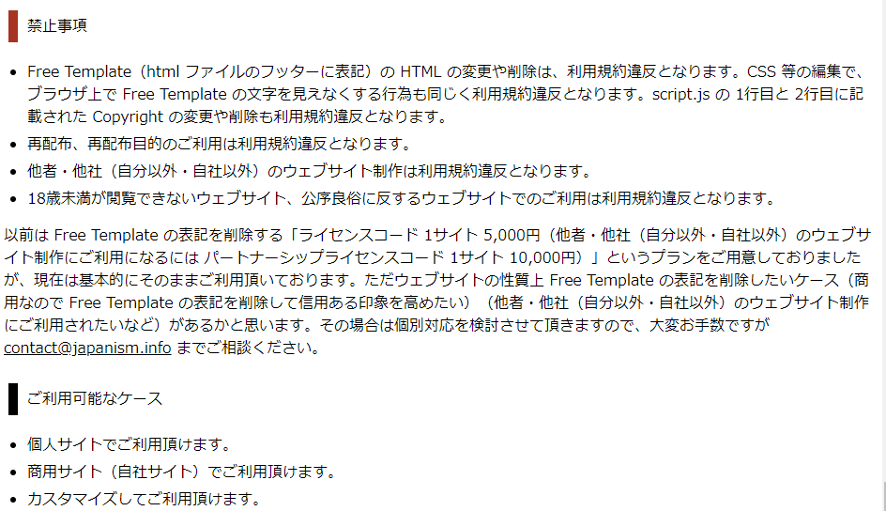
対応ブラウザ：safari
レイアウト：レスポンシブデザイン
文字コード：UTF-8

デザインテンプレ
https://japanism.info/free-template140-149.html

ログアウト画面
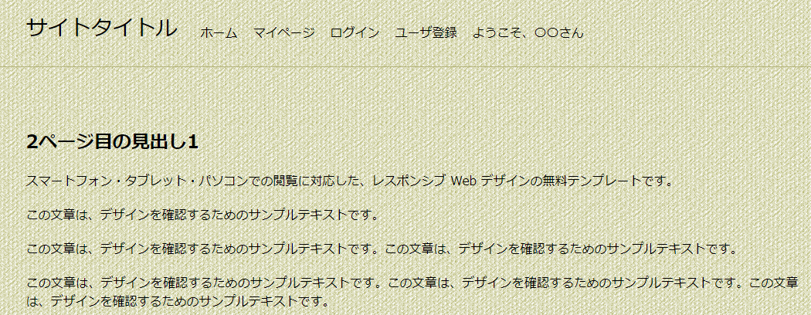

ログアウトしますか？
はい いいえ
↓ログイン
ログアウトしました

報告完了画面
報告が完了しました

報告フォーム
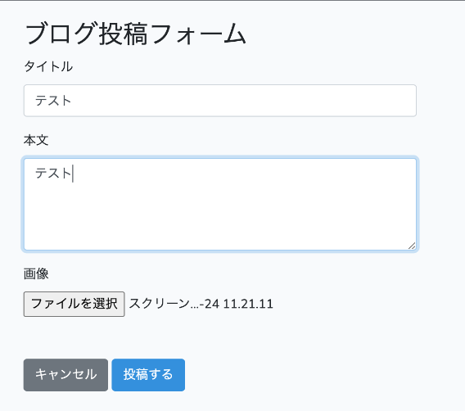

理由

必須入力です

既に報告済みです

質問ページ(回答受付中)
回答受付中（緑色）

お気に入り★
報告

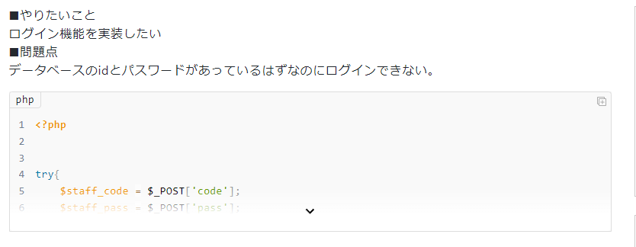

ベストアンサーにする
報告
この回答をベストアンサーにしますか？（ポップアップ） はい いいえ

ベストアンサーにする
報告

ベストアンサーにする
報告

回答する

ユーザ名（固定）
回答しますか？（ポップアップ） はい いいえ
ユーザ登録すると回答ができるよ

回答

質問ページ(解決済み)
お気に入り★
報告

投稿完了画面
質問の投稿が完了しました

質問投稿フォーム
ユーザ名（固定）表示ボタン

投稿しますか？ 投稿をキャンセルしますか？ はい いいえ

ユーザ情報変更完了画面
変更が完了しました

ユーザ情報変更画面
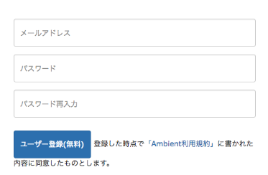

新しいユーザ名

新しいパスワード

変更（緑ボタン）

マイページ
マイページ太字

〇〇さんのマイページ
ユーザ名・パスワード変更

回答受付中の質問
解決済みの質問
お気に入りした質問

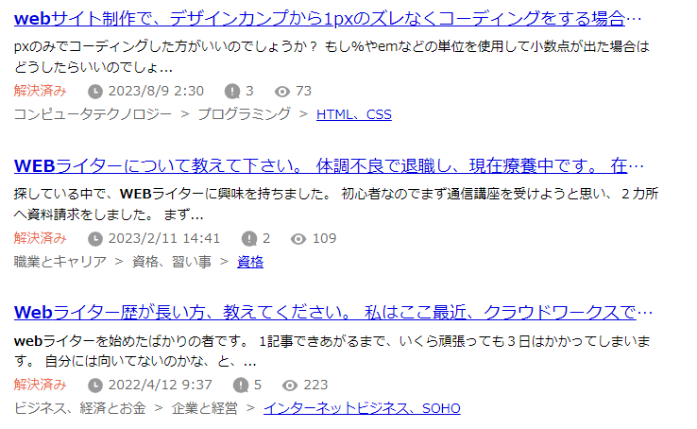

公式のホームページはこちら URL

ユーザ登録画面
ユーザ登録太字

ユーザ名

ユーザ登録＆ログイン

ログイン画面
ログイン太字
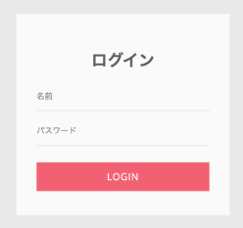

登録がまだの方はこちら（リンク）

トップページ
ホーム太字

〇解決済みのみ
〇期間：（選択）～（選択）

2以降のときは前へも表示
該当するQ&Aはありませんでした。

公式のホームページはこちら URL

